Studie DIIR Stichwörter
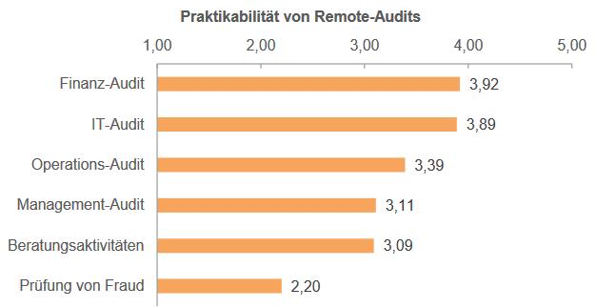
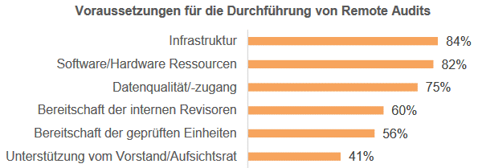
Vorteile | Nachteile | Sonstiges
Sparen von Reisezeiten, Reise- und Hotelkosten |  | Remote Audits Max 50%
Operations-, Finanz-und IT-Audits remote praktikabel | Fraud Prüfung und Beratung
Effizienz-steigerungen bzw. Zeit-und Kostenersparnissen. Zudem können Remote-Audits die Flexibilität erhöhen und ein Impulsgeber für die Digitalisierung sein. In der aktuellen Situation wird durch Remote-Auditing die Handlungsfähigkeit der Internen Revision gestärkt. | potenziellen Redu-zierung der Assurance. Die Teilnehmer sind der Meinung, dass die Analyse von Kör-persprache bzw.Gesichtsausdruck, der Vollständigkeit/Korrektheit vonDokumentenund des Arbeitsumfeldsteilweise eingeschränkt ist. Der Zugang zu Personen und Da-ten, eine mangelnde informelle Kommunikation sowie die Bildung von Vertrauen stel-len weitere Herausforderungendar. Bei größeren Unternehmen könnenunterschiedli-che Zeitzonen problematisch sein. | Vorraussetzungen: sichere Kommunikationsprogramme mit einer stabilen Internetverbindung und der Möglichkeit,ne-ben einer Videoübertragung auch Daten zu teilen. DerZugang zu Daten, die Bereit-schaft der beteiligten Einheiten sowie eine digitale Form von zu prüfenden Prozessen, Vorgängen und Dokumenten stellen weitere Voraussetzungen dar
Erhöhung der Flexibilität & Verbesserung der Prozesse | Zu prüfende Prozesse, Vorgänge und Dokumente müssen für Remote-Auditingdigital verfügbar sein | Eine Standardisierung von Fragebögen und Pro-zessen kann bei der Durchführung von Remote-Audits helfen.Programme zur Daten-analyse werden häufig als technische Voraussetzungen für Remote-Audits genannt.
Impulsgeber für Digitalisierung & Aktzeptanz von digitalen Prüfungsformen und Datenanalyse nimmt zu | Körpersprache und Gesichtsausdruck können selbst durch Videotelefonie nicht adä-quat analysiert werden. Die informelle Kommunikation zwischen Revisor und geprüfter Einheit sowie zwischen Mitarbeitern auf unterschiedlichen Hierarchieebenen ist eingeschränkt. | Sichere und stabile Internetverbindung (Office / Home Office)
Verbesserung der Work Life Balance | Walkthroughs sind nicht möglich (über die Schulter schauen) | Sichere und stabile Kommunikationsprogramme
Handlungsfähigkeit trotz Covidkrise | Schwierigkeit bei einer Prüfung die Vollständigkeit und Korrektheit von Informationen zu Verifizieren. | Abfrage und Teilung von großen Datenmengen
 | Eingeschränkter bzw. fehlender Zugang zu Personen und Daten (Beispiel: Zeitzonen) verlängert den Prüfungszeitraum.
 | Vertrauen zwischen Revisor und geprüfter Einheit zu bilden und das Netzwerk auf-rechtzuerhalten sind weitere Herausforderungen.

